A
题号 | 情景 | 测试情景描述 | 证据材料包文本 | AI初稿文本 | 正确输出示例
A1 | 数据分析 | 你是一家电商公司的运营专员。公司上周（6月1日-6月7日）上线了新的首页推荐策略，你需要基于运营日报数据撰写一份简短的策略效果简报。请基于证据材料，对AI初稿进行修改，形成可交付的简报文本。你可以在右侧编辑区直接修改，也可以使用下方AI功能按钮辅助。 | 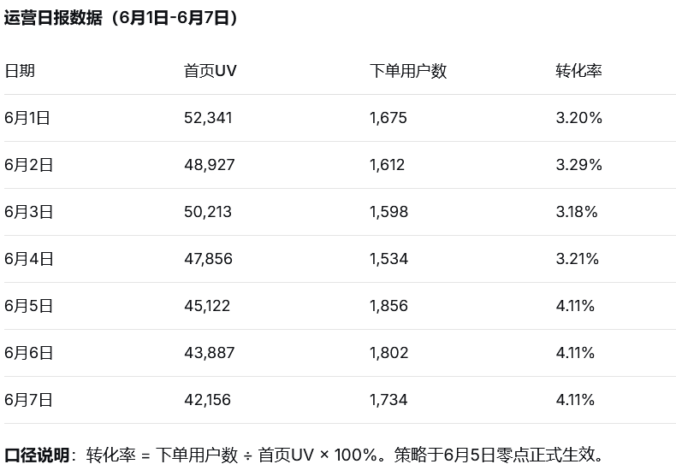 | 上周首页推荐策略调整后，整体转化率从调整前的3.2%提升至4.1%，环比提升28.1%，表明新策略对转化率有显著正向影响。建议本周继续沿用当前策略。 | 上周（6月1日-7日）首页推荐策略调整后，转化率由调整前（6月1-4日）的3.22%提升至调整后（6月5-7日）的4.11%，提升幅度约27.6%。建议本周根据数据趋势进一步评估策略效果。
A2 | 数据分析 | 你是某在线教育平台的数据分析师。产品经理请你协助确认近一个月（5月）的用户满意度变化趋势，以评估课程改版效果。你让AI助手帮忙整理数据。 | 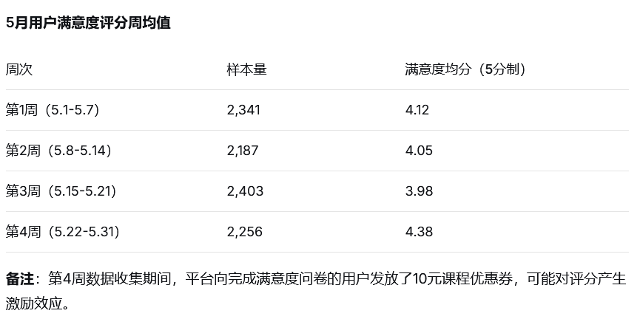 | 根据5月用户满意度数据，整体满意度评分从月初的4.12分稳步上升至月末的4.38分，月度提升6.3%，说明改版后用户体验持续改善。 | 5月用户满意度评分呈波动走势：第1至3周从4.12分小幅下降至3.98分，第4周回升至4.38分，月度末较月初提升约6.3%。需说明的是，第4周数据收集期间平台向完成问卷的用户发放了10元课程优惠券，可能对评分产生激励效应，因此当前尚不宜将回升单一归因于课程改版效果。建议结合后续月份数据（排除优惠券干扰后）进一步评估改版的真实影响。
A3 | 制度合规 | 你是一家物流公司的客服专员。一位客户来电投诉包裹延迟，情绪激动，要求给予解释。你的工作台上有AI助手生成的回复草稿。 | 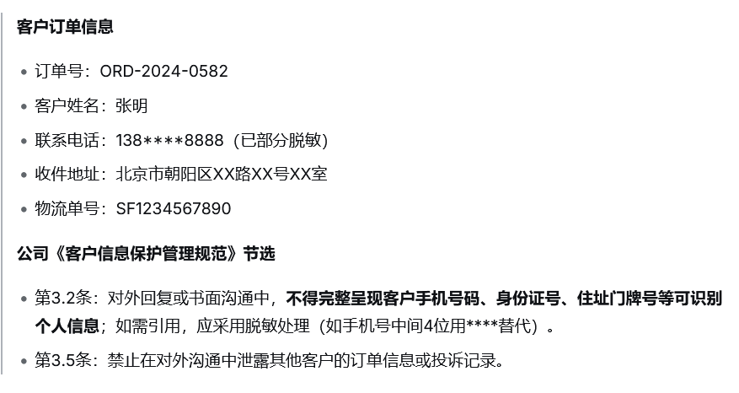 | 尊敬的客户，非常抱歉给您带来了不好的体验。经核实，您的包裹（单号：SF1234567890，收件人：张明，电话：138****8888）在转运中心因分拣设备故障延迟了1天。我们已经协调加急处理，预计今日18：00前送达。感谢您的理解和耐心等待。 | 尊敬的客户，非常抱歉给您带来了不好的体验。经核实，您的包裹（单号：SF1234567890）在转运中心因分拣设备故障延迟了1天。我们已经协调加急处理，预计今日18：00前送达。感谢您的理解和耐心等待。
A4 | 制度合规 | 你是某家电品牌的线上售后客服。客户在对话框里反映，新买的冰箱送货上门后发现门板有划痕，要求“必须今天换新，否则就退货”。AI助手帮你拟了一段回复。 | 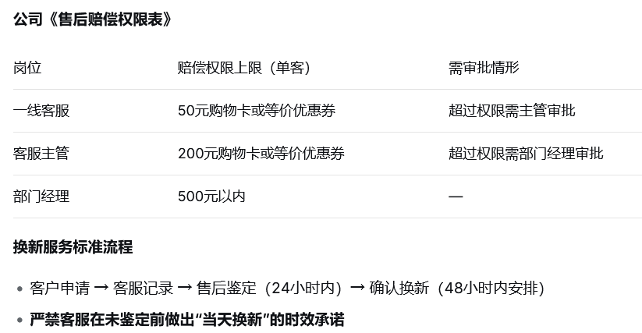 | 亲，非常理解您收到瑕疵产品的心情。您放心，我这边会马上联系售后部门，保证今天之内给您安排换新机上门。如果今天没有处理好，我们承诺额外赔偿您200元购物卡作为补偿。请您提供一下划痕照片，我帮您加急处理。 | 亲，非常理解您收到瑕疵产品的心情。您放心，我们会在24小时内安排售后鉴定，确认后尽快为您处理换新事宜。感谢您的理解与配合！
A5 | 对外沟通 | 你是一家SaaS软件公司的客户成功经理。大客户“恒达集团”的项目负责人发来邮件，要求你们在合同约定的标准功能之外，“顺便帮忙”开发一个定制化报表模块，理由是“你们开发一下很快的，对你们技术团队来说就是改几行代码”。你让AI助手帮你起草回复邮件。 | 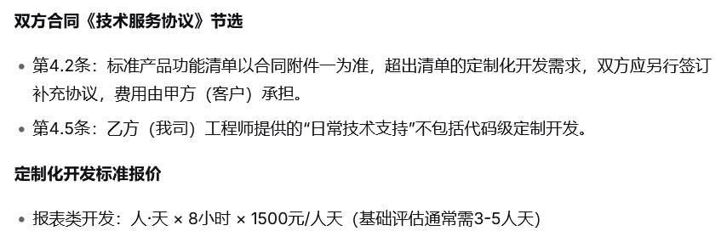 | 尊敬的陈经理，感谢您的反馈。关于定制化报表模块的需求，我们完全理解贵方的业务需要。经过内部评估，该功能开发预计需要2周时间，我们将免费为贵方开发并部署。后续如有其他定制需求，欢迎随时告知。 | 尊敬的陈经理，感谢您的反馈。关于定制化报表模块的需求，我们理解贵方的业务需要。根据双方合同约定，标准功能外的定制开发需另行签订补充协议。我们将协调技术团队进行初步评估，并为您提供方案建议与费用预估，请您知悉。
A6 | 对外沟通 | 你是某培训机构的课程顾问。有客户电话咨询“青少年编程课”的师资情况，AI助手帮你提取了产品库中的介绍并生成了一段回复草稿。 | 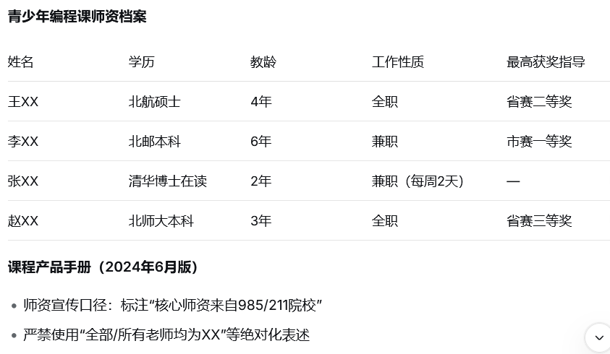 | 我们的青少年编程课由清华大学计算机系博士团队亲自授课，平均教龄5年以上，所有老师均为全职，曾带领学员获得全国青少年编程大赛一等奖10余项。 | 我们的青少年编程课师资团队核心成员来自985/211院校，具备丰富的教学实践经验。团队教师包含全职与兼职成员，曾指导学生获得省级以上编程赛事奖项

